Sheet1
少年 柔道・剣道 継続訓練申込書
平成３１年２月２１日
訓練希望者 氏 名 生年月日 | ふりがな モハンマド・マフディー・ディヴサーラール |  |  |  |  | 男 女 別
 |  | Mohammad Mehdi Divsalar |  |  |  | 男 性 女 性
 |  | 平成 ２２ 年 ７ 月 １ 日 生 （ ８歳 ）
本 籍 |  | イラン・イスラム共和国
住 所 |  | 品川区東五反田５丁目７番９号
 |  | マンション・アパート名 （一戸建） 号室
電話番号 | 自宅（ 03 ）6455-9495 非常時 090（5578）0311（通訳直通：森島）
学 校 名 | ４月から イラン大使館付属 小学校
 | 中学校 ２年に 進学・進級 予定
ふりがな 保護者氏名 生年月日 勤務先 |  | 氏名 |  | 生年月日 | 職業（勤務先）携帯電話
 | 父 | ホセイン・ディヴサーラール |  | 昭和５１年１月３日 | 参事官
 |  | Hossein Divsalar |  |  | イラン大使館
 |  |  |  | （４３歳） | 080-3354-2516
 | 母 | ザフラー・ルーズバハーニー |  | 昭和５４年３月５日 | 外交官夫人
 |  | Zahra Ruzbahani |  |  | イラン大使館
 |  |  |  | （３９歳） | 080-3444-2516
柔剣道経験 の有無 |  | 有 年 ヶ月 現段級位 柔道・剣道
 | 経験 |  |  |  | 段・級
 |  | 無
保険証 | 外交官のため保険証の発給はなし、医療費全額支払いで対応。
柔・剣道訓練を受けることに ついての保護者の承諾確認 |  |  | 自宅から警察署までの略図
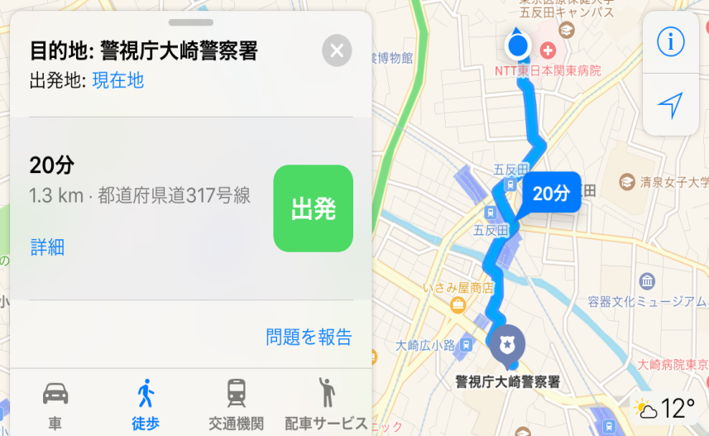
私は、モハンマド・マフディー・
ディヴサーラール が貴署道場
において、 柔 道訓練を受けるこ
とを保護者として承諾します。
なお、貴 署 における指導方法等
及び 訓練中に当 方の不注意によっ
て生じた負 傷等については、 苦情
を申し立てません。

保護者
氏 名

・ 各事項について良く確認し、記載漏れの無いように記入して下さい。

